Ranking PiN_DMC>3,5T
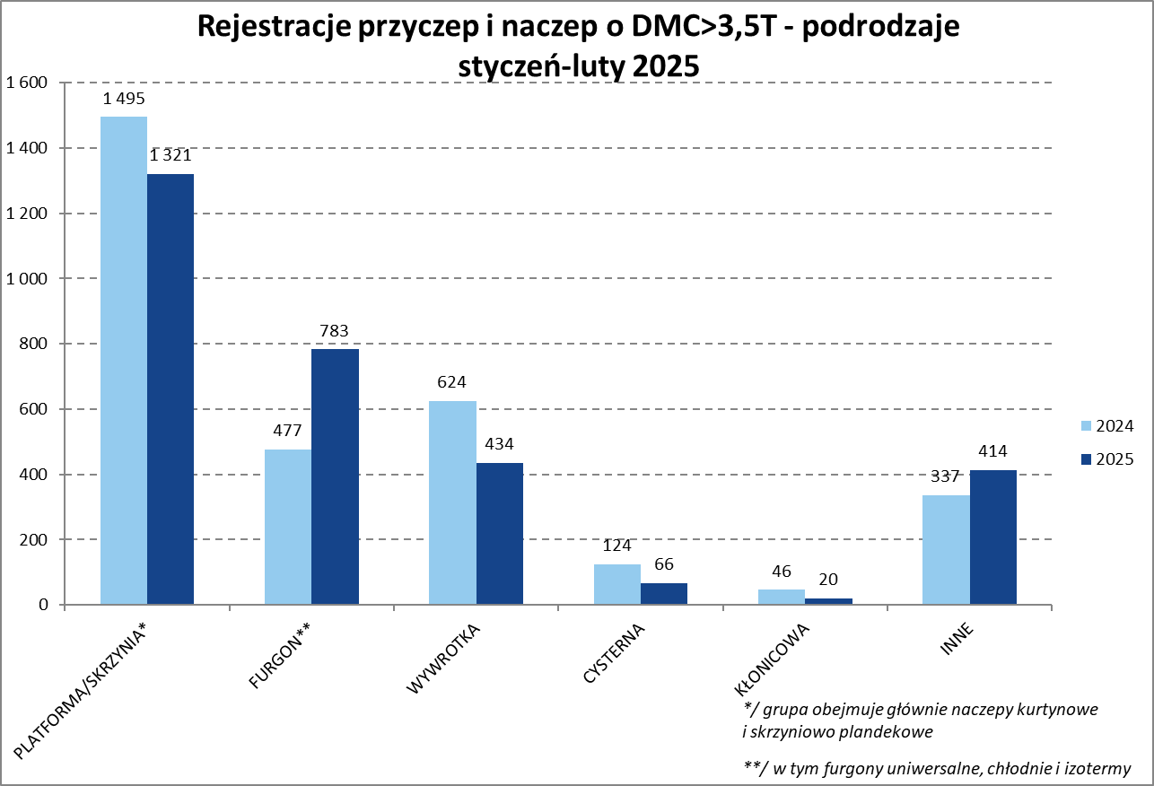
PZPM |  |  |  |  |  | 2025-04-09
Pierwsze rejestracje NOWYCH przyczep i naczep* o DMC>3,5T, udział w rynku %
First Registrations of NEW Trailers & Semi-Trailers with GVW>3.5T, Market Share %
 |  |  |  |  |  | Sztuki / Units
Pozycja | Marka | Rok narastająco Styczeń - Luty
 |  | YTD January - February
 |  | 2025 |  | 2024 |  | Zmiana % r/r
No. | Make
 |  | Ogółem | Udział % | Ogółem | Udział % | Change % y/y
 |  | Total | Mkt shr % | Total | Mkt shr %
1 | SCHMITZ CARGOBULL | 972 | 31.99% | 567 | 18.27% | 71.4%
2 | KRONE | 371 | 12.21% | 328 | 10.57% | 13.1%
3 | WIELTON | 340 | 11.19% | 364 | 11.73% | -6.6%
4 | KOEGEL | 311 | 10.24% | 408 | 13.15% | -23.8%
5 | KAESSBOHRER | 99 | 3.26% | 55 | 1.77% | 80.0%
6 | WECON | 87 | 2.86% | 118 | 3.80% | -26.3%
7 | SCHWARZMUELLER | 73 | 2.40% | 112 | 3.61% | -34.8%
 | BODEX | 73 | 2.40% | 103 | 3.32% | -29.1%
9 | KEMPF | 54 | 1.78% | 77 | 2.48% | -29.9%
10 | FLIEGL | 48 | 1.58% | 43 | 1.39% | 11.6%
11 | MEGA | 38 | 1.25% | 47 | 1.51% | -19.1%
12 | ZASŁAW | 36 | 1.18% | 54 | 1.74% | -33.3%
13 | MEILLER-KIPPER | 35 | 1.15% | 35 | 1.13% | 0.0%
14 | D-TEC | 28 | 0.92% | 32 | 1.03% | -12.5%
15 | INTER CARS - FEBER | 27 | 0.89% | 68 | 2.19% | -60.3%
 | LOHR | 27 | 0.89% | 11 | 0.35% | 145.5%
17 | REDOS | 24 | 0.79% | 27 | 0.87% | -11.1%
 | STAS | 24 | 0.79% | 16 | 0.52% | 50.0%
19 | ROLFO | 21 | 0.69% | 7 | 0.23% | 200.0%
20 | GT TRAILERS/GNIOTPOL | 18 | 0.59% | 20 | 0.64% | -10.0%
 | Pozostałe / Others | 332 | 10.9% | 611 | 19.7% | -45.7%
 | OGÓŁEM / TOTAL | 3038 | 100% | 3103 | 100% | -2.1%
*/ bez rejestracji czasowych
Źródło: analizy PZPM na podstawie CEP
Source: PZPM analysis based on Central Register of Vehicles

Ranking Naczepy DMC>3,5T
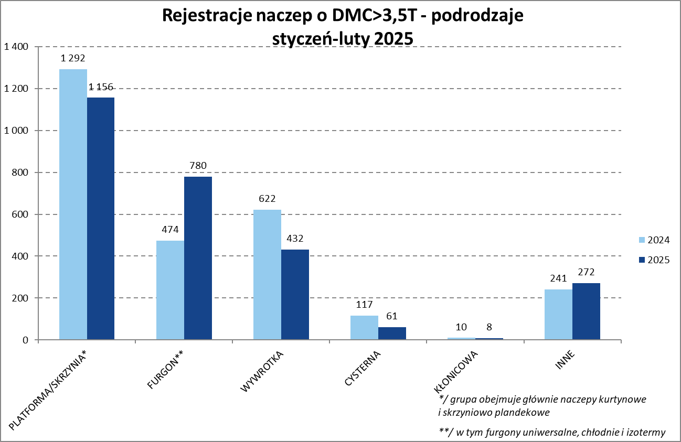

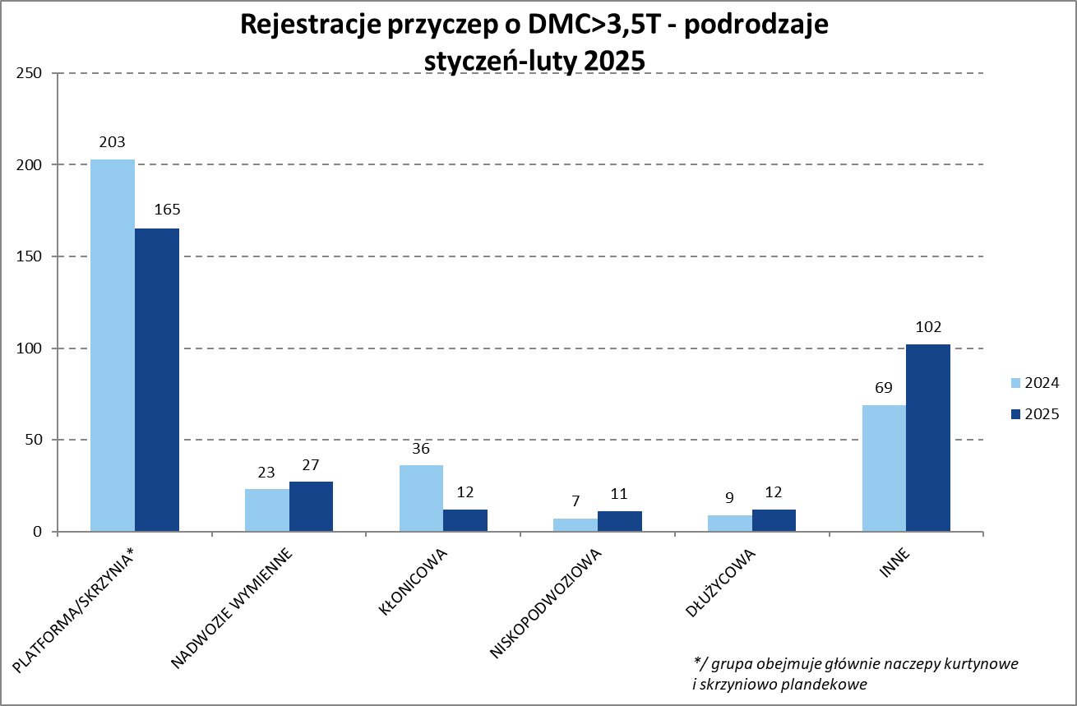
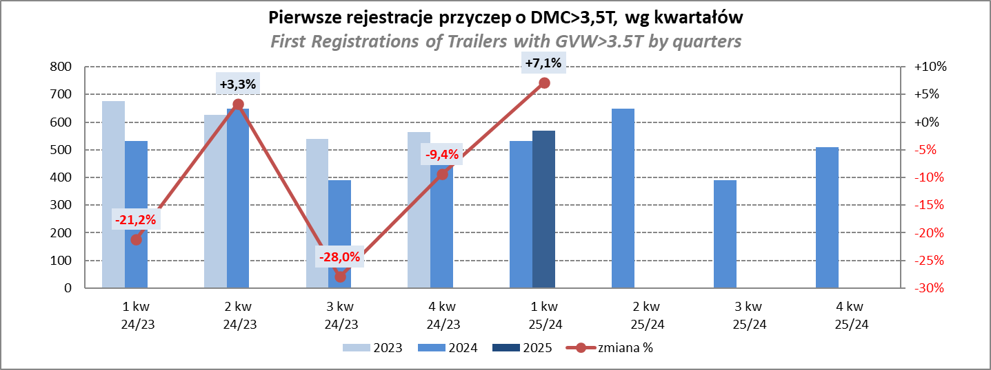
PZPM |  |  |  |  |  | 2025-04-09
Pierwsze rejestracje NOWYCH naczep* o DMC>3,5T, udział w rynku %
First Registrations of NEW Semi-Trailers with GVW>3.5T, Market Share %
 |  |  |  |  |  | Sztuki
Pozycja | Marka | Rok narastająco Styczeń - Luty
 |  | YTD January - February
 |  | 2025 |  | 2024 |  | Zmiana % r/r
No. | Make
 |  | Ogółem | Udział % | Ogółem | Udział % | Change % y/y
 |  | Total | Mkt shr % | Total | Mkt shr %
1 | SCHMITZ CARGOBULL | 971 | 35.8% | 565 | 20.50% | 71.9%
2 | KRONE | 370 | 13.7% | 326 | 11.83% | 13.5%
3 | KOEGEL | 307 | 11.3% | 408 | 14.80% | -24.8%
4 | WIELTON | 287 | 10.6% | 311 | 11.28% | -7.7%
5 | KAESSBOHRER | 97 | 3.6% | 55 | 2.00% | 76.4%
6 | SCHWARZMUELLER | 71 | 2.6% | 106 | 3.85% | -33.0%
7 | BODEX | 70 | 2.6% | 103 | 3.74% | -32.0%
8 | KEMPF | 54 | 2.0% | 77 | 2.79% | -29.9%
9 | FLIEGL | 42 | 1.6% | 42 | 1.52% | 0.0%
10 | MEGA | 38 | 1.4% | 47 | 1.71% | -19.1%
11 | ZASŁAW | 32 | 1.2% | 49 | 1.78% | -34.7%
12 | MEILLER-KIPPER | 31 | 1.1% | 33 | 1.20% | -6.1%
13 | D-TEC | 28 | 1.0% | 32 | 1.16% | -12.5%
14 | INTER CARS - FEBER | 27 | 1.0% | 68 | 2.47% | -60.3%
15 | STAS | 24 | 0.9% | 16 | 0.58% | 50.0%
16 | KNAPEN | 14 | 0.5% | 17 | 0.62% | -17.6%
 | SPITZER | 14 | 0.5% | 6 | 0.22% | 133.3%
18 | KRAKER | 13 | 0.5% | 21 | 0.76% | -38.1%
19 | FFB FELDBINDER | 12 | 0.4% | 11 | 0.40% | 9.1%
20 | BENALU | 11 | 0.4% | 33 | 1.20% | -66.7%
 | Pozostałe / Others | 196 | 7.2% | 430 | 15.6% | -54.4%
 | OGÓŁEM / TOTAL | 2709 | 100% | 2756 | 100% | -1.7%
*/ bez rejestracji czasowych
Źródło: analizy PZPM na podstawie CEP
Source: PZPM analysis based on Central Register of Vehicles

Przyczepy lekkie
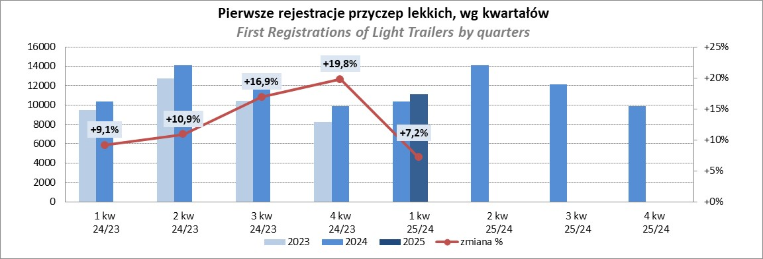
PZPM |  |  |  |  |  | 2025-04-09
Pierwsze rejestracje NOWYCH przyczep lekkich*, udział w rynku %
First Registrations of NEW Light Trailers*, Market Share %
 |  |  |  |  |  | Sztuki / Units
Pozycja | Marka | Rok narastająco Styczeń - Luty
 |  | YTD January - February
 |  | 2025 |  | 2024 |  | Zmiana % r/r
No. | Make
 |  | Ogółem | Udział % | Ogółem | Udział % | Change % y/y
 |  | Total | Mkt shr % | Total | Mkt shr %
1 | NEPTUN-SORELPOL | 1598 | 26.00% | 1364 | 23.91% | 17.2%
2 | TEMA-TEMARED | 1310 | 21.31% | 1349 | 23.65% | -2.9%
3 | ZASŁAW | 383 | 6.23% | 331 | 5.80% | 15.7%
4 | BRENDERUP-THULE TRAILERS | 378 | 6.15% | 129 | 2.26% | 193.0%
5 | FARO | 337 | 5.48% | 266 | 4.66% | 26.7%
6 | NIEWIADÓW | 294 | 4.78% | 351 | 6.15% | -16.2%
7 | RYDWAN | 217 | 3.53% | 260 | 4.56% | -16.5%
8 | MARTZ | 180 | 2.93% | 184 | 3.23% | -2.2%
9 | FRACHT | 151 | 2.46% | 122 | 2.14% | 23.8%
10 | WIOLA | 132 | 2.15% | 131 | 2.30% | 0.8%
11 | WIDPOL | 78 | 1.27% | 98 | 1.72% | -20.4%
12 | GŁOWACZ | 74 | 1.20% | 74 | 1.30% | 0.0%
13 | STIM | 71 | 1.16% | 84 | 1.47% | -15.5%
14 | LORRIES | 63 | 1.03% | 61 | 1.07% | 3.3%
 | SPAWLINE | 63 | 1.03% | 54 | 0.95% | 16.7%
16 | MASTER-TECH | 51 | 0.83% | 93 | 1.63% | -45.2%
17 | W.N.P. M.SUSKI | 49 | 0.80% | 62 | 1.09% | -21.0%
18 | MER | 47 | 0.76% | 45 | 0.79% | 4.4%
19 | MIRO-CAR1 | 40 | 0.65% | 41 | 0.72% | -2.4%
 | BLYSS | 40 | 0.65% | 35 | 0.61% | 14.3%
 | TOP TRAILER | 40 | 0.65% | 1 | 0.02% | 3900.0%
 | Pozostałe / Others | 550 | 8.9% | 569 | 10.0% | -3.3%
 | OGÓŁEM / TOTAL | 6146 | 100% | 5704 | 100% | 7.7%
*/ bez rejestracji czasowych
Źródło: analizy PZPM na podstawie CEP
Source: PZPM analysis based on Central Register of Vehicles

Ranking_P-CR
PZPM |  |  |  |  |  | 2025-03-09
Pierwsze rejestracje NOWYCH przyczep ciężarowych rolniczych*, udział w rynku %
First Registrations of NEW Agricultural Trailers*, Market Share %
 |  |  |  |  |  | Sztuki / Units
Pozycja | Marka | Rok narastająco Styczeń - Luty
 |  | YTD January - February
 |  | 2025 |  | 2024 |  | Zmiana % r/r
No. | Make
 |  | Ogółem | Udział % | Ogółem | Udział % | Change % y/y
 |  | Total | Mkt shr % | Total | Mkt shr %
1 | PRONAR | 252 | 28.25% | 213 | 26.46% | 18.3%
2 | METAL-FACH | 132 | 14.80% | 123 | 15.28% | 7.3%
3 | METALTECH | 54 | 6.05% | 74 | 9.19% | -27.0%
4 | WIELTON | 48 | 5.38% | 32 | 3.98% | 50.0%
5 | JOSKIN | 46 | 5.16% | 45 | 5.59% | 2.2%
6 | MEPROZET | 39 | 4.37% | 47 | 5.84% | -17.0%
7 | ZASŁAW | 34 | 3.81% | 24 | 2.98% | 41.7%
8 | TECHMONT | 28 | 3.14% | 23 | 2.86% | 21.7%
9 | FLIEGL | 27 | 3.03% | 14 | 1.74% | 92.9%
10 | POMOT | 25 | 2.80% | 36 | 4.47% | -30.6%
11 | URSUS | 24 | 2.69% | 13 | 1.61% | 84.6%
12 | PPHU WODZIŃSKI | 21 | 2.35% | 42 | 5.22% | -50.0%
13 | BBC | 16 | 1.79% | 12 | 1.49% | 33.3%
14 | MARPOL | 15 | 1.68% | 15 | 1.86% | 0.0%
15 | CYNKOMET | 14 | 1.57% | 13 | 1.61% | 7.7%
 | Pozostałe / Others | 117 | 13.1% | 79 | 9.8% | 48.1%
 | OGÓŁEM / TOTAL | 892 | 100% | 805 | 100% | 10.8%
*/ bez rejestracji czasowych
Źródło: analizy PZPM na podstawie CEP
Source: PZPM analysis based on Central Register of Vehicles
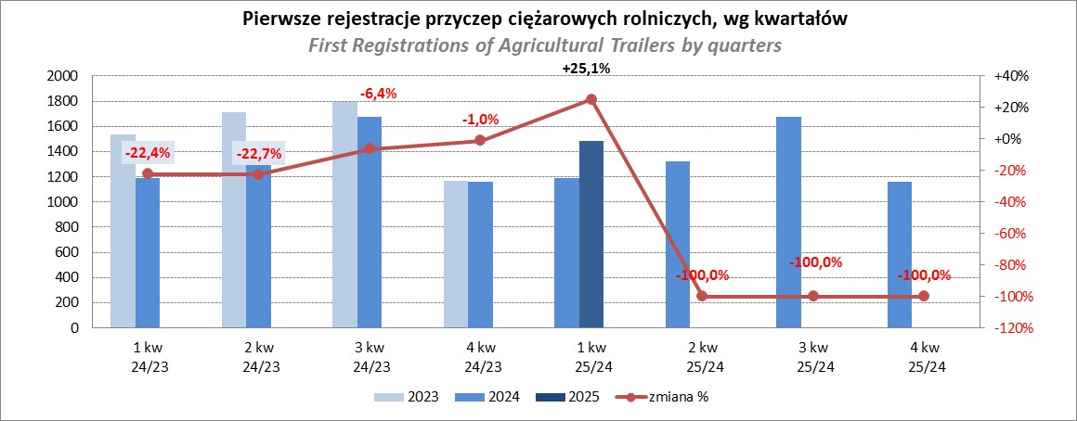

PZPM
Source: PZPM analysis based on Central Register of Vehicles

